标签查询来源
对应的标签值 | 取数据的表名 | 字段名及取值方式
通用特征-性别 | cst_customer | gender:1男，2女,空白或者null:未知
通用特征-年龄 | cst_customer | birthdate：生日,空白或者null:未知
通用特征-婚姻 | cst_attach | attachcode字段为cst_marry值的数据的values字段
通用特征-年收入 | cst_attach | attachcode字段为cst_annualearn值的数据的values字段
客户特征-*-意向等级 | cst_attach | attachcode字段为cst_opp_intentLevel值的数据的values字段
客户特征-*-意向户型 | cst_attach | attachcode字段为cst_housetype值的数据的values字段
客户特征-*-意向类型 | cst_attach | attachcode字段为cst_intentiontype值的数据的values字段
客户特征-*-意向面积 | cst_attach | attachcode字段为cst_opp_roomAreaIntent值的数据的values字段
客户特征-*-意向区域 | cst_attach | attachcode字段为cst_degree值的数据的values字段
客户特征-*-文件程度 | cst_attach | attachcode字段为cst_degree值的数据的values字段
客户特征-*-籍贯区域 | cst_attach | attachcode字段为cst_hometown值的数据的values字段
客户特征-*-工作区域 | cst_attach | attachcode字段为cst_workArea值的数据的values字段
客户特征-*-关键动作 | 灰色处理
客户特征-*-产品关注 | 灰色处理

客户特征-*-从事行业 | 灰色处理
客户特征-*-置业目的 | 灰色处理
客户特征-*-置业房产交易类型 | 灰色处理
客户特征-*-投资类别 | 灰色处理
客户特征-*-投资区域 | cst_room_attach | 在客户特征表中找projarea
客户特征-*-投资产品户型 | cst_room_attach | 在客户特征表中找houseType | 没有这个字段
客户特征-*-投资产品面积 | cst_room_attach | 在客户特征表中找bldarea
客户特征-*-投资产品类型 | cst_room_attach | 在客户特征表中找housekind
客户特征-*-投资产品总价 | cst_room_attach | 在客户特征表中找totalPrice | 有问题！没有定义
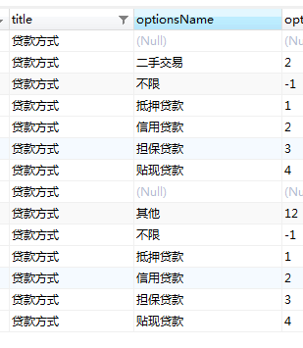
客户特征-*-贷款方式 | cst_room_attach | 在客户特征表中找payType | 定义不同
客户特征-*-交易金额 | cst_room_attach | 在客户特征表中找totalPrice

